상품제안서
쿠비녹스 센스가드 잡곡용기 (4종 11p) | 상품코드: S25486

 |  |  |  |  |  |  | 02-713-8555 | www.synergygift.co.kr
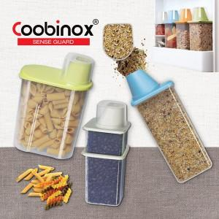 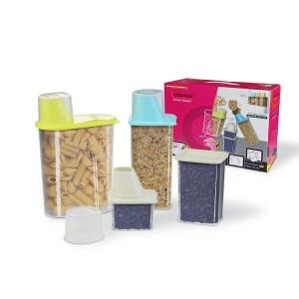

【상세/제작정보】 | ​

【인쇄/포장옵션】 | 스티커 / 포장불가능

【공급단가】 | 수량 | 100~ | 300~ | 500~ | 1,000~ | 3,000~
*VAT별도 | 단가 | 9,490원 | 9,170원 | 8,860원 | 8,540원 | 8,220원

【상품 URL】 | https://www.synergygift.co.kr:443/src/goods_detail.php?gdno=25486

